Лист1
 |  | Автомобильные Предохранители
№ | Код | Предохранитель флажковый | Уп-ка | Заказ | Цена | Итого | Фото
1 | AVBA-101 | Предохранитель флажковый /5A/ | 100 |  | 5.00 ₽ | 0.00 ₽ | 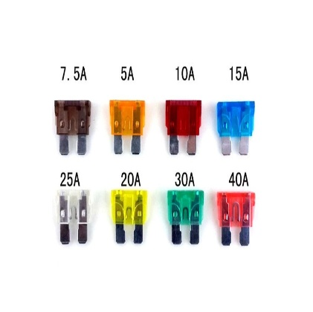
2 | AVBA-7001 | Предохранитель флажковый /7.5A/ | 100шт |  | 5.00 ₽ | 0.00 ₽
3 | AVBA-7002 | Предохранитель флажковый /10A/ | 100шт |  | 5.00 ₽ | 0.00 ₽
4 | AVBA-7003 | Предохранитель флажковый /15A/ | 100шт |  | 5.00 ₽ | 0.00 ₽
5 | AVBA-7004 | Предохранитель флажковый /20A/ | 100шт |  | 5.00 ₽ | 0.00 ₽
6 | AVBA-7005 | Предохранитель флажковый /25A/ | 100шт |  | 5.00 ₽ | 0.00 ₽
7 | AVBA-7006 | Предохранитель флажковый /30A/ | 100шт |  | 5.00 ₽ | 0.00 ₽
8 | AVBA-7007 | Предохранитель флажковый /40A/ | 100шт |  | 5.00 ₽ | 0.00 ₽

№ | Код | Предохранитель флажковый MINI | Уп-ка | Заказ | Цена | Итого | Фото
1 | AVBA-7009 | Предохранитель флажковый MINI,/5A/ | 100шт |  | 5.00 ₽ | 0.00 ₽
2 | AVBA-7010 | Предохранитель флажковый MINI,/7.5A/ | 100шт |  | 5.00 ₽ | 0.00 ₽
3 | AVBA-7011 | Предохранитель флажковый MINI,/10A/ | 100шт |  | 5.00 ₽ | 0.00 ₽
4 | AVBA-7012 | Предохранитель флажковый MINI,/15A/ | 100шт |  | 5.00 ₽ | 0.00 ₽
5 | AVBA-7013 | Предохранитель флажковый MINI,/20A/ | 100шт |  | 5.00 ₽ | 0.00 ₽
6 | AVBA-7014 | Предохранитель флажковый MINI,/25A/ | 100шт |  | 5.00 ₽ | 0.00 ₽
7 | AVBA-7015 | Предохранитель флажковый MINI,/30A/ | 100шт |  | 5.00 ₽ | 0.00 ₽
8 | AVBA-7016 | Предохранитель флажковый MINI,/40A/ | 100шт |  | 5.00 ₽ | 0.00 ₽

№ | Код | Предохранитель MEGA | Уп-ка | Заказ | Цена | Итого | Фото
1 | AVBA-7018 | Предохранитель MEGA 80A | 10шт |  | 10.00 ₽ | 0.00 ₽ | 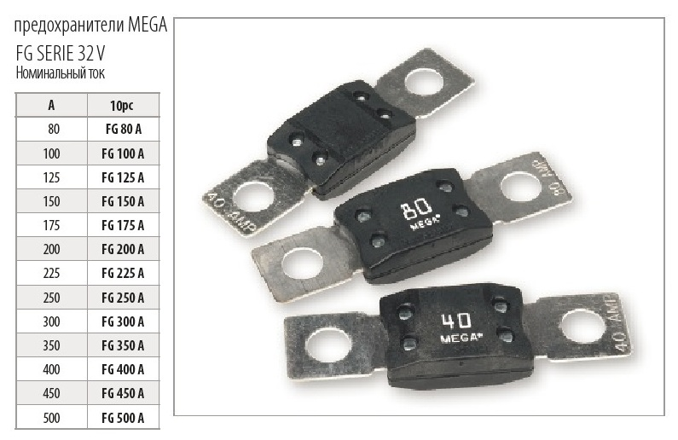
2 | AVBA-7019 | Предохранитель MEGA 100A | 10шт |  | 10.00 ₽ | 0.00 ₽
3 | AVBA-7020 | Предохранитель MEGA 125A | 10шт |  | 10.00 ₽ | 0.00 ₽
4 | AVBA-7021 | Предохранитель MEGA 150A | 10шт |  | 10.00 ₽ | 0.00 ₽
5 | AVBA-7022 | Предохранитель MEGA 175A | 10шт |  | 10.00 ₽ | 0.00 ₽
6 | AVBA-7023 | Предохранитель MEGA 200A | 10шт |  | 10.00 ₽ | 0.00 ₽
7 | AVBA-7024 | Предохранитель MEGA 225A | 10шт |  | 10.00 ₽ | 0.00 ₽
8 | AVBA-7025 | Предохранитель MEGA 250A | 10шт |  | 200.00 ₽ | 0.00 ₽
9 | AVBA-7026 | Предохранитель MEGA 300A | 10шт |  | 50.00 ₽ | 0.00 ₽
10 | AVBA-7027 | Предохранитель MEGA 400A | 10шт |  | 51.00 ₽ | 0.00 ₽
11 | AVBA-7028 | Предохранитель MEGA 450A | 10шт |  | 52.00 ₽ | 0.00 ₽
12 | AVBA-7029 | Предохранитель MEGA 500A | 10шт |  | 53.00 ₽ | 0.00 ₽

№ | Код | Предохранитель MIDI | Уп-ка | Заказ | Цена | Итого | Фото
1 | AVBA-7030 | Предохранитель MIDI 30A | 10шт |  | 10.00 ₽ | 0.00 ₽ | 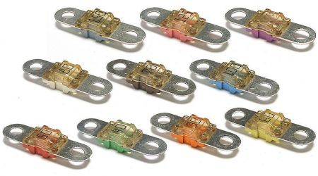
2 | AVBA-7031 | Предохранитель MIDI 40A | 10шт |  | 10.00 ₽ | 0.00 ₽
3 | AVBA-7032 | Предохранитель MIDI 50A | 10шт |  | 10.00 ₽ | 0.00 ₽
4 | AVBA-7033 | Предохранитель MIDI 60A | 10шт |  | 10.00 ₽ | 0.00 ₽
5 | AVBA-7034 | Предохранитель MIDI 70A | 10шт |  | 10.00 ₽ | 0.00 ₽
6 | AVBA-7035 | Предохранитель MIDI 80A | 10шт |  | 11.00 ₽ | 0.00 ₽
7 | AVBA-7036 | Предохранитель MIDI 90A | 10шт |  | 12.00 ₽ | 0.00 ₽
8 | AVBA-7037 | Предохранитель MIDI 100A | 10шт |  | 13.00 ₽ | 0.00 ₽
9 | AVBA-7038 | Предохранитель MIDI 125A | 10шт |  | 14.00 ₽ | 0.00 ₽
10 | AVBA-7039 | Предохранитель MIDI 150A | 10шт |  | 15.00 ₽ | 0.00 ₽

№ | Код | Предохранитель флажковый MAXI | Уп-ка | Заказ | Цена | Итого | Фото
1 | AVBA-7040 | Предохранитель флажковый MAXI 20A | 100шт |  | 40.00 ₽ | 0.00 ₽ | 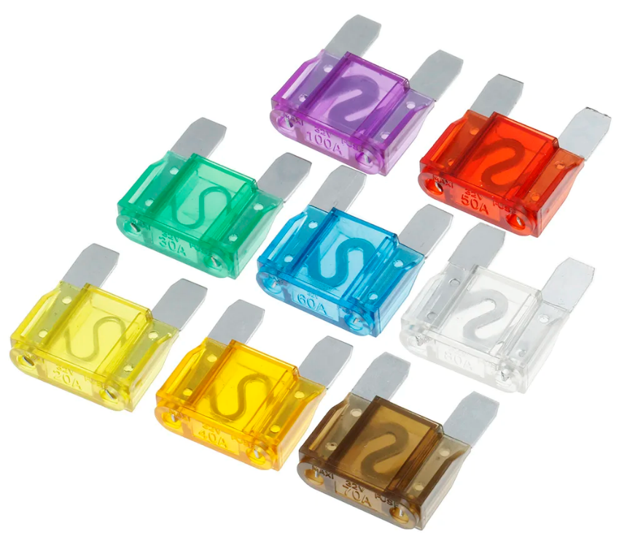
2 | AVBA-7041 | Предохранитель флажковый MAXI 25A | 100шт |  | 40.00 ₽ | 0.00 ₽
3 | AVBA-7042 | Предохранитель флажковый MAXI 30A | 100шт |  | 40.00 ₽ | 0.00 ₽
4 | AVBA-7043 | Предохранитель флажковый MAXI 35A | 100шт |  | 40.00 ₽ | 0.00 ₽
5 | AVBA-7044 | Предохранитель флажковый MAXI 40A | 100шт |  | 40.00 ₽ | 0.00 ₽
6 | AVBA-7045 | Предохранитель флажковый MAXI 50A | 100шт |  | 40.00 ₽ | 0.00 ₽
7 | AVBA-7046 | Предохранитель флажковый MAXI 60A | 100шт |  | 40.00 ₽ | 0.00 ₽
8 | AVBA-7047 | Предохранитель флажковый MAXI 70A | 100шт |  | 40.00 ₽ | 0.00 ₽
9 | AVBA-7048 | Предохранитель флажковый MAXI 80A | 100шт |  | 40.00 ₽ | 0.00 ₽
10 | AVBA-7049 | Предохранитель флажковый MAXI 90A | 100шт |  | 40.00 ₽ | 0.00 ₽
11 | AVBA-7050 | Предохранитель флажковый MAXI 100A | 100шт |  | 40.00 ₽ | 0.00 ₽
12 | AVBA-7051 | Предохранитель флажковый MAXI 120A | 100шт |  | 40.00 ₽ | 0.00 ₽

№ | Код | Предохранитель тип F | Уп-ка | Заказ | Цена | Итого | Фото
1 | AVBA-7052 | Предохранитель тип F 20A | 100шт |  | 40.00 ₽ | 0.00 ₽ | 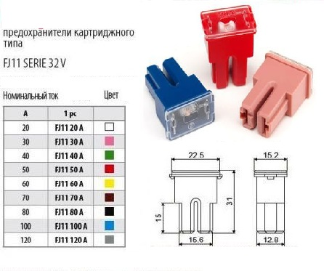
2 | AVBA-7053 | Предохранитель тип F 30A | 100шт |  | 40.00 ₽ | 0.00 ₽
3 | AVBA-7054 | Предохранитель тип F 40A | 100шт |  | 40.00 ₽ | 0.00 ₽
4 | AVBA-7055 | Предохранитель тип F 50A | 100шт |  | 40.00 ₽ | 0.00 ₽
5 | AVBA-7056 | Предохранитель тип F 60A | 100шт |  | 40.00 ₽ | 0.00 ₽
6 | AVBA-7057 | Предохранитель тип F 70A | 100шт |  | 40.00 ₽ | 0.00 ₽
7 | AVBA-7058 | Предохранитель тип F 80A | 100шт |  | 40.00 ₽ | 0.00 ₽
8 | AVBA-7059 | Предохранитель тип F 90A | 100шт |  | 40.00 ₽ | 0.00 ₽
9 | AVBA-7060 | Предохранитель тип F 100A | 100шт |  | 40.00 ₽ | 0.00 ₽
10 | AVBA-7061 | Предохранитель тип F 120A | 100шт |  | 40.00 ₽ | 0.00 ₽

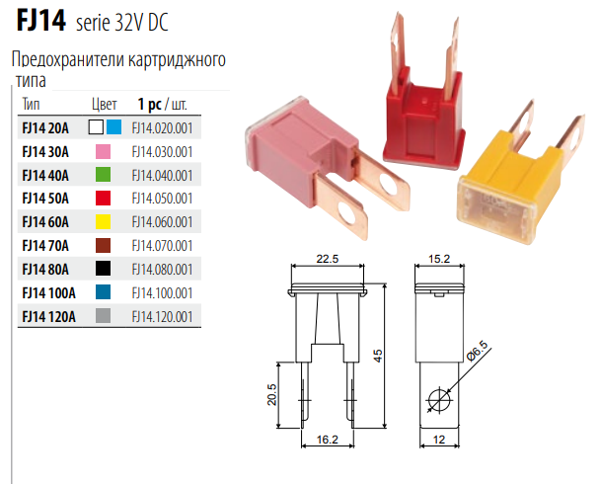
№ | Код | Предохранитель тип M | Уп-ка | Заказ | Цена | Итого | Фото
1 | AVBA-7062 | Предохранитель тип M 20A | 100шт |  | 40.00 ₽ | 0.00 ₽
2 | AVBA-7062 | Предохранитель тип M 30A | 100шт |  | 40.00 ₽ | 0.00 ₽
3 | AVBA-7063 | Предохранитель тип M 40A | 100шт |  | 40.00 ₽ | 0.00 ₽
4 | AVBA-7064 | Предохранитель тип M 50A | 100шт |  | 40.00 ₽ | 0.00 ₽
5 | AVBA-7065 | Предохранитель тип M 60A | 100шт |  | 40.00 ₽ | 0.00 ₽
6 | AVBA-7066 | Предохранитель тип M 70A | 100шт |  | 40.00 ₽ | 0.00 ₽
7 | AVBA-7067 | Предохранитель тип M 80A | 100шт |  | 40.00 ₽ | 0.00 ₽
8 | AVBA-7068 | Предохранитель тип M 90A | 100шт |  | 40.00 ₽ | 0.00 ₽
9 | AVBA-7069 | Предохранитель тип M 100A | 100шт |  | 40.00 ₽ | 0.00 ₽
10 | AVBA-7070 | Предохранитель тип M 120A | 100шт |  | 40.00 ₽ | 0.00 ₽

№ | Код | Предохранитель тип T | Уп-ка | Заказ | Цена | Итого | Фото
1 | AVBA-7071 | Предохранитель тип T 20A | 100шт |  | 40.00 ₽ | 0.00 ₽ | 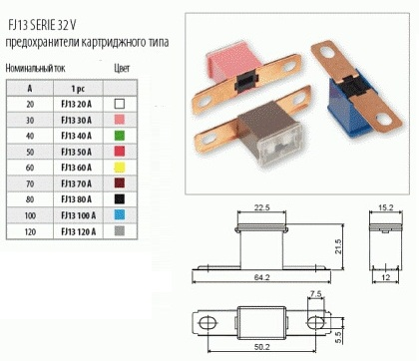
2 | AVBA-7072 | Предохранитель тип T 30A | 100шт |  | 40.00 ₽ | 0.00 ₽
3 | AVBA-7073 | Предохранитель тип T 40A | 100шт |  | 40.00 ₽ | 0.00 ₽
4 | AVBA-7074 | Предохранитель тип T 50A | 100шт |  | 40.00 ₽ | 0.00 ₽
5 | AVBA-7075 | Предохранитель тип T 60A | 100шт |  | 40.00 ₽ | 0.00 ₽
6 | AVBA-7076 | Предохранитель тип T 70A | 100шт |  | 40.00 ₽ | 0.00 ₽
7 | AVBA-7077 | Предохранитель тип T 80A | 100шт |  | 40.00 ₽ | 0.00 ₽
8 | AVBA-7078 | Предохранитель тип T 90A | 100шт |  | 40.00 ₽ | 0.00 ₽
9 | AVBA-7079 | Предохранитель тип T 100A | 100шт |  | 40.00 ₽ | 0.00 ₽
10 | AVBA-7080 | Предохранитель тип T 120A | 100шт |  | 40.00 ₽ | 0.00 ₽

№ | Код | Предохранитель тип F MINI | Уп-ка | Заказ | Цена | Итого | Фото
1 | AVBA-7081 | Предохранитель тип F MINI 20A | 100шт |  | 30.00 ₽ | 0.00 ₽ | 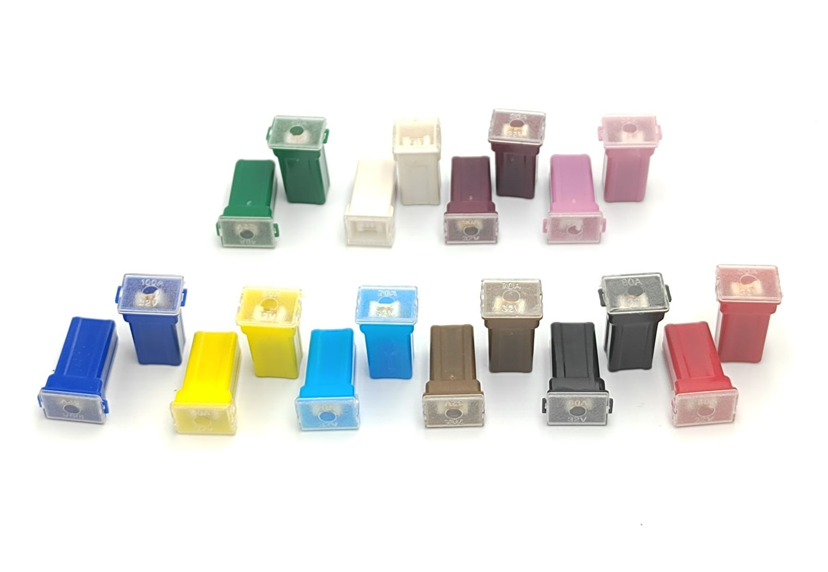
2 | AVBA-7082 | Предохранитель тип F MINI 30A | 100шт |  | 30.00 ₽ | 0.00 ₽
3 | AVBA-7083 | Предохранитель тип F MINI 40A | 100шт |  | 30.00 ₽ | 0.00 ₽
4 | AVBA-7084 | Предохранитель тип F MINI 50A | 100шт |  | 30.00 ₽ | 0.00 ₽
5 | AVBA-7085 | Предохранитель тип F MINI 60A | 100шт |  | 30.00 ₽ | 0.00 ₽
6 | AVBA-7086 | Предохранитель тип F MINI 70A | 100шт |  | 30.00 ₽ | 0.00 ₽
7 | AVBA-7087 | Предохранитель тип F MINI 80A | 100шт |  | 30.00 ₽ | 0.00 ₽
8 | AVBA-7088 | Предохранитель тип F MINI 90A | 100шт |  | 30.00 ₽ | 0.00 ₽
9 | AVBA-7089 | Предохранитель тип F MINI 100A | 100шт |  | 30.00 ₽ | 0.00 ₽
10 | AVBA-7090 | Предохранитель тип F MINI 120A | 100шт |  | 30.00 ₽ | 0.00 ₽

№ | Код | Предохранитель тип КАРТРИДЖ | Уп-ка | Заказ | Цена | Итого | Фото
1 | AVBA-7091 | Предохранитель тип F MINI 20A | 100шт |  | 30.00 ₽ | 0.00 ₽ | 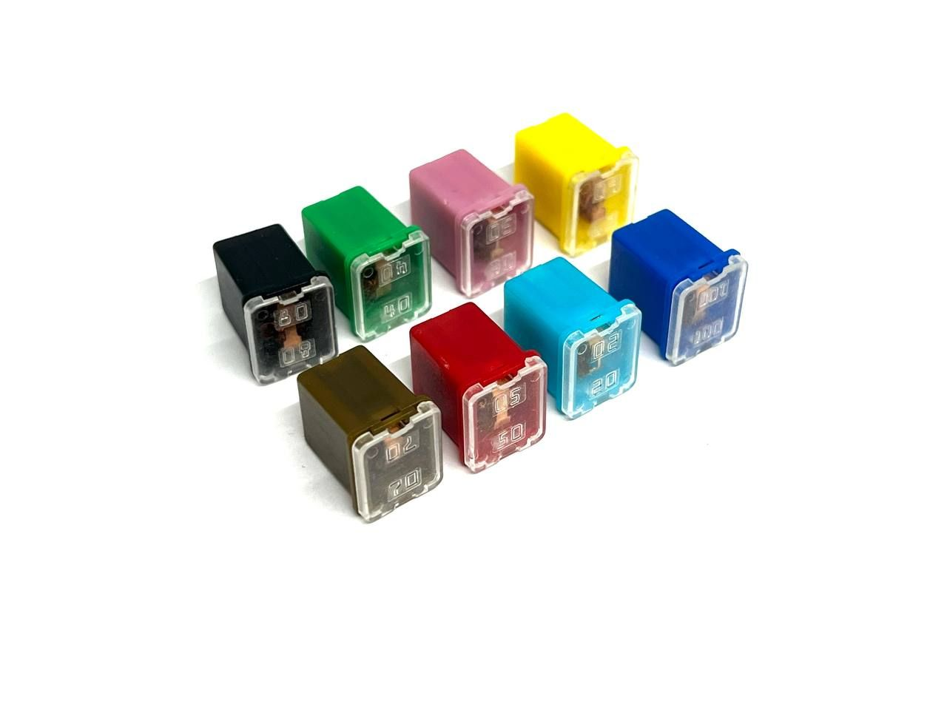
2 | AVBA-7092 | Предохранитель тип F MINI 30A | 100шт |  | 30.00 ₽ | 0.00 ₽
3 | AVBA-7093 | Предохранитель тип F MINI 40A | 100шт |  | 30.00 ₽ | 0.00 ₽
4 | AVBA-7094 | Предохранитель тип F MINI 50A | 100шт |  | 30.00 ₽ | 0.00 ₽
5 | AVBA-7095 | Предохранитель тип F MINI 60A | 100шт |  | 30.00 ₽ | 0.00 ₽
6 | AVBA-7096 | Предохранитель тип F MINI 70A | 100шт |  | 30.00 ₽ | 0.00 ₽
7 | AVBA-7097 | Предохранитель тип F MINI 80A | 100шт |  | 30.00 ₽ | 0.00 ₽
8 | AVBA-7098 | Предохранитель тип F MINI 90A | 100шт |  | 30.00 ₽ | 0.00 ₽
9 | AVBA-7099 | Предохранитель тип F MINI 100A | 100шт |  | 30.00 ₽ | 0.00 ₽
10 | AVBA-7100 | Предохранитель тип F MINI 120A | 100шт |  | 30.00 ₽ | 0.00 ₽

№ | Код | Держатель Предохранителя | Уп-ка | Заказ | Цена | Итого | Фото
1 | AVBA-7101 | Держатель предохранителя MAXI | 10шт |  | 120.00 ₽ | 0.00 ₽ | 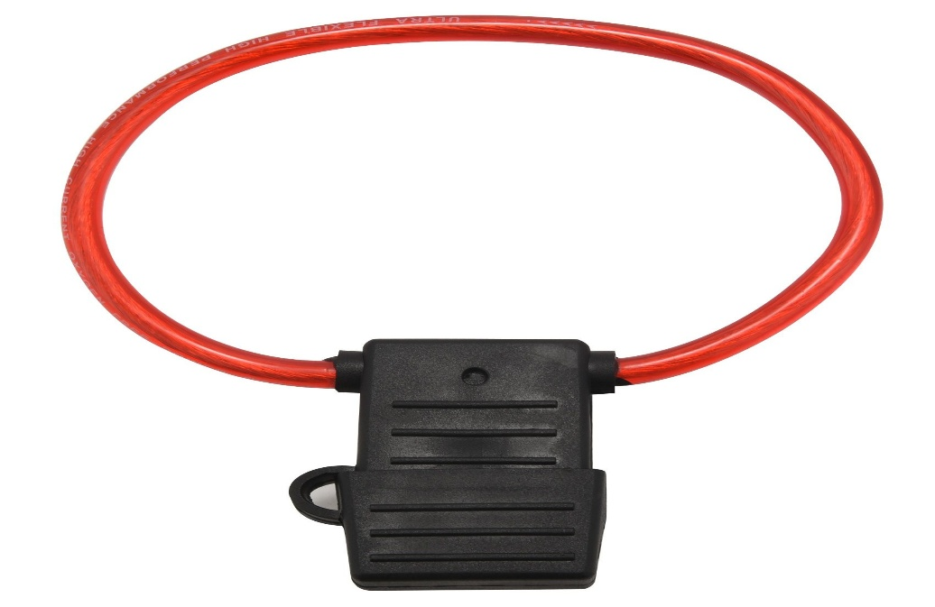
2 | AVBA-7102 | Держатель предохранителя флажковый | 100шт |  | 30.00 ₽ | 0.00 ₽ | 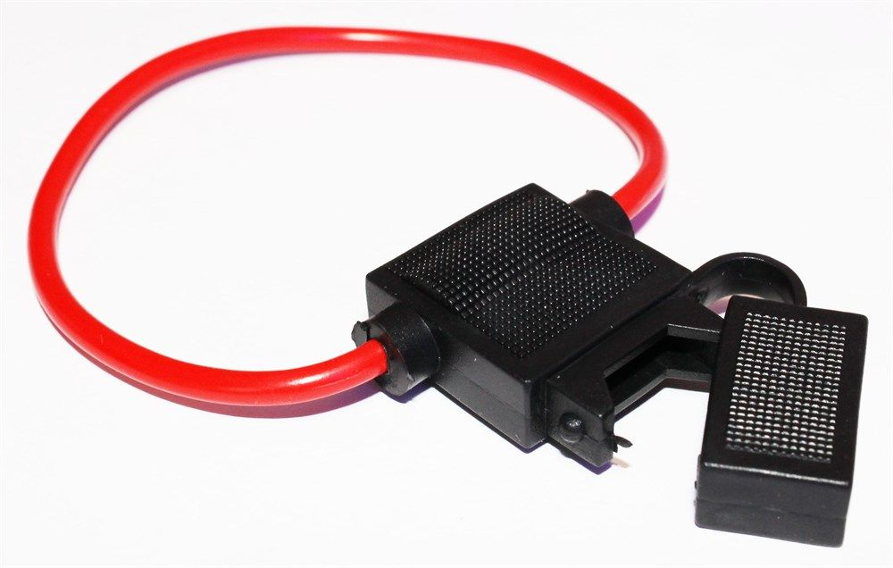
3 | AVBA-7103 | Держатель предохранителя MINI | 100шт |  | 30.00 ₽ | 0.00 ₽ | 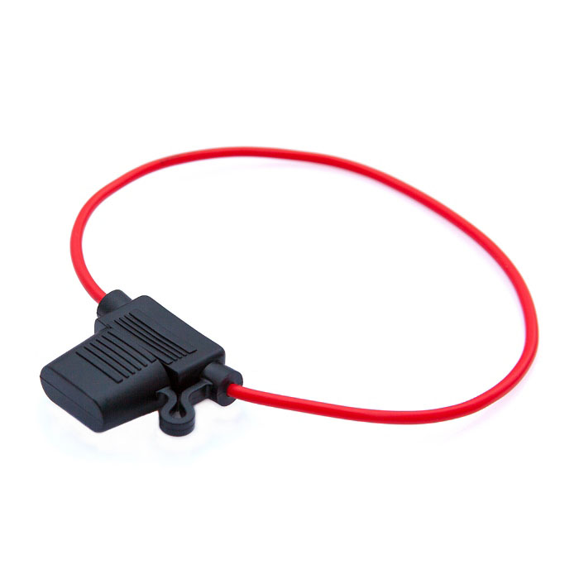

№ | Код | Разветвитель Предохранителя | Уп-ка | Заказ | Цена | Итого | Фото
1 | AVBA-7104 |  | 20шт |  | 120.00 ₽ | 0.00 ₽ | 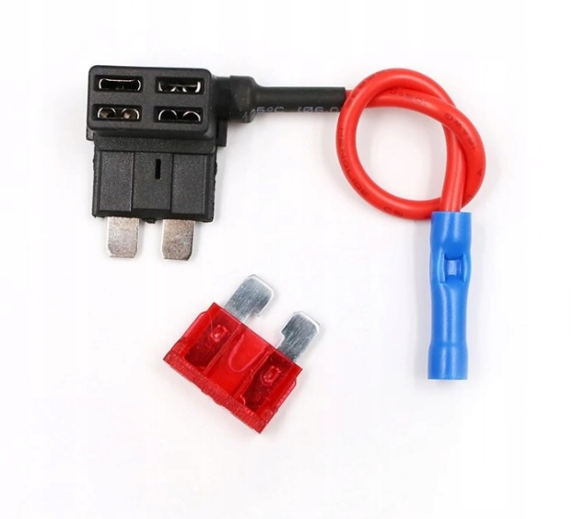
2 | AVBA-7105 |  | 20шт |  | 120.00 ₽ | 0.00 ₽ | 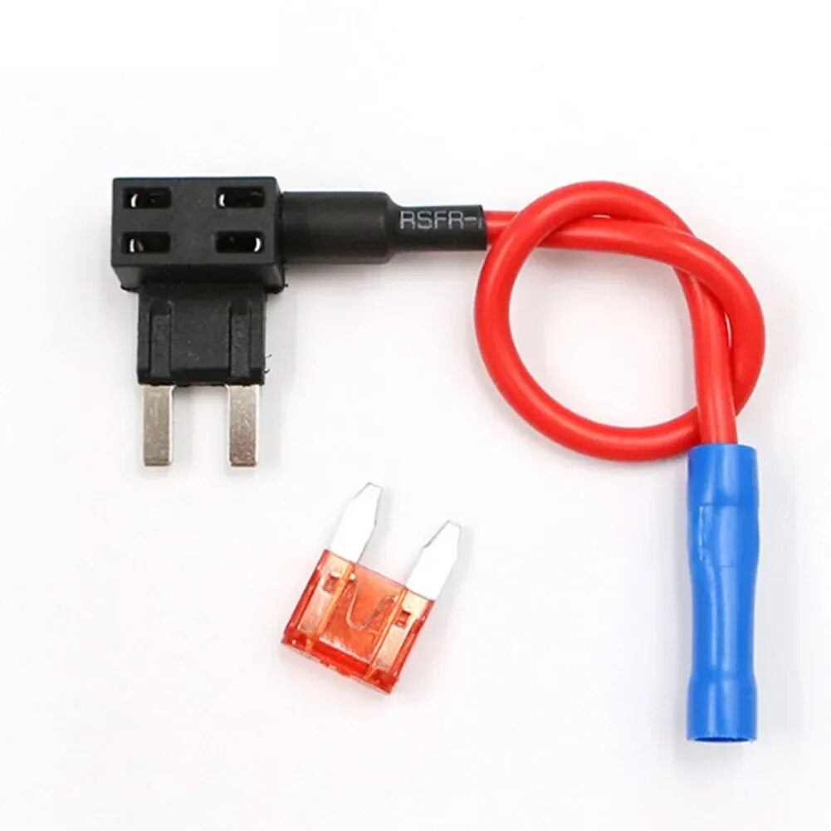
3 | AVBA-7106 |  | 20шт |  | 120.00 ₽ | 0.00 ₽ | 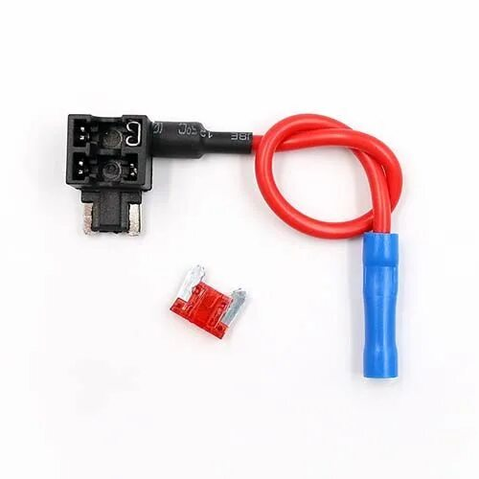
4 | AVBA-7107 |  | 20шт |  | 120.00 ₽ | 0.00 ₽ | 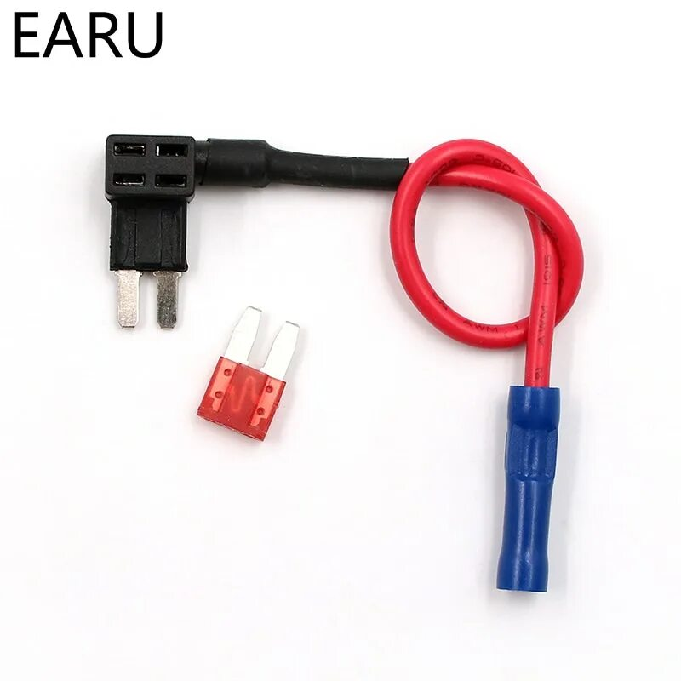
5 | AVBA-7108 |  | 20шт |  | 150.00 ₽ | 0.00 ₽ | 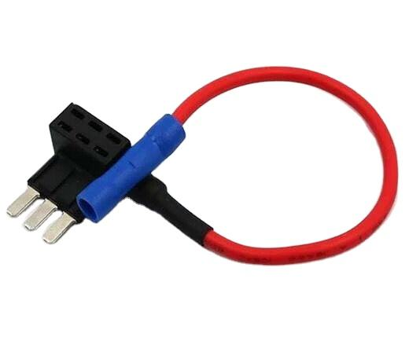

№ | Код | Предохранители в блистере | Уп-ка | Заказ | Цена | Итого | Фото
1 | AVBA-7109
2 | AVBA-7110
3 | AVBA-7111
4 | AVBA-7112
5 | AVBA-7113
6 | AVBA-7114
7 | AVBA-7115
8 | AVBA-7116
9 | AVBA-7117
10 | AVBA-7118
11 | AVBA-7119
12 | AVBA-7120
13 | AVBA-7121
14 | AVBA-7122
15 | AVBA-7123
16 | AVBA-7124

